Sheet1
 |  |  |  | Test Result
ID | Test Case Description | Steps | Expected Output | IE | Chrome | Firefox | Notes
I. Check UI/UX của màn hình "LOGIN"
LG_001 | Check Giao diện mặc định của màn hình "Login" | 1. Di chuyển đến màn hình "Login" 2. Check giao diện mặc định của màn hình "Login" | 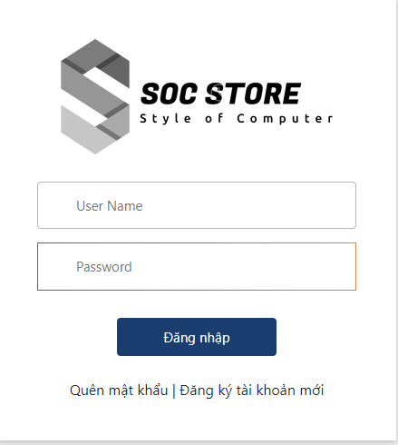 2. UI mặc định của màn hình "Login" được hiển thị đúng như ảnh dưới đây: |  |  |  | Cách 1
LG_002 | Check nút đăng nhập khi không có user name và password". | 1. Mở trình duyệt trang web rồi try cập vào link sau : http://150.95.105.29/login 2. Khi người dùng không nhập dữ liệu cho 2 ô username và password và ấn nút đăng nhập. . 3. Check hiển thị giá trị mặc định trên màn hình "login" | 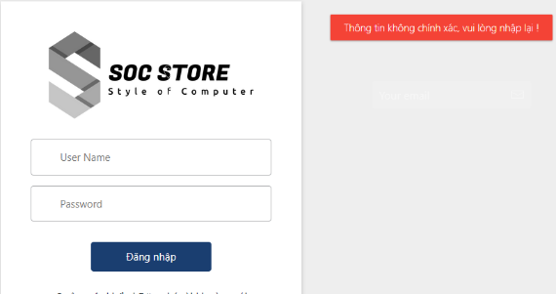 1.Thông tin hiển thị mặc định của màn hình phải như ảnh dưới đây:
LG_003 | Check bố cục,căn chỉnh các field, font,size,color … ( icon,logo,hint… nếu có ) | 1. Check bố cục,căn chỉnh các field, font,size,color .. của from "Login" | 1. - Căn chỉnh các field hợp lý, thẳng hàng - Bố cục ,font,size,color hiển thị giống như trong ảnh đính kèm ở trên
LG_004 | Check nút đăng nhập khi đã có user name và password". | 1. Mở trình duyệt trang web rồi try cập vào link sau : http://150.95.105.29/login 2. Khi người dùng nhập đúng đủ dữ liệu cho 2 ô username và password và ấn nút đăng nhập. . 3. Check hiển thị giá trị mặc định trên màn hình "login" | 1.Sau khi login thành công thì màn hình phải tự động chuyển qua màn hình tương ứng
LG_005 | Check nút đăng nhập khi không có password". | 1. Mở trình duyệt trang web rồi try cập vào link sau : http://150.95.105.29/login 2. Khi người dùng không nhập dữ liệu cho password và ấn nút đăng nhập. . 3. Check hiển thị giá trị mặc định trên màn hình "login" | 1.Thông tin hiển thị mặc định của màn hình phải như ảnh dưới đây:
LG_006 | Check nút đăng nhập khi không có username | 1. Mở trình duyệt trang web rồi try cập vào link sau : http://150.95.105.29/login 2. Khi người dùng không nhập dữ liệu cho username và ấn nút đăng nhập. . 3. Check hiển thị giá trị mặc định trên màn hình "login" | 1.Thông tin hiển thị mặc định của màn hình phải như ảnh dưới đây:
LG_007 | Check nút đăng nhập khi nhập các kí tự đặc biệt | 1. Mở trình duyệt trang web rồi try cập vào link sau : http://150.95.105.29/login 2. Khi người dùng nhập kí tự đặc biệt cho username và password và ấn nút đăng nhập. . 3. Check hiển thị giá trị mặc định trên màn hình "login" | 1.Thông tin hiển thị mặc định của màn hình phải như ảnh dưới đây:
II. Check các chức trên màn hình "Liên Hệ Với Chúng Tôi "
1.Giao diện
 | Kiểm tra giao diện | 1.Mở trình duyệt trang web "Liên Hệ Với Chúng Tôi " 2.Kiểm tra giao diện có đúng với thiết kế hay không ? | 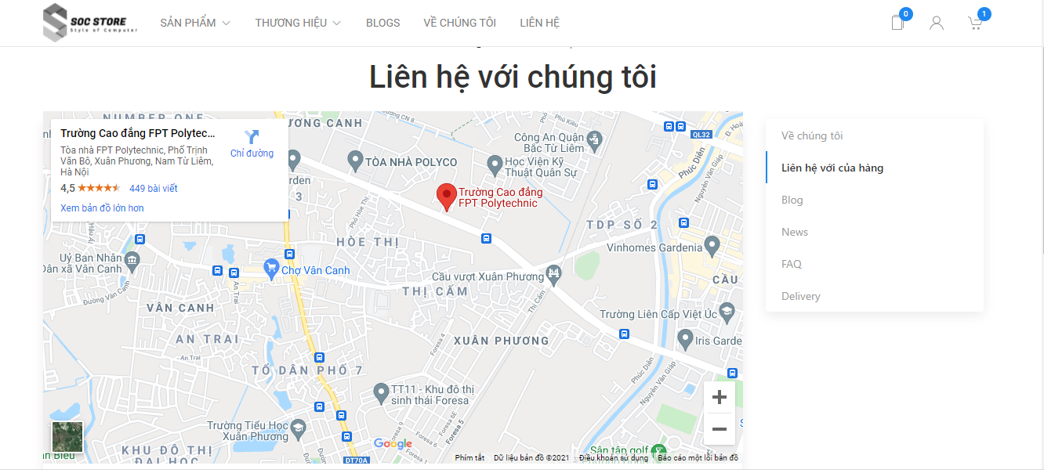 1.Giao diện phải đúng với bản thiết kế sau :
 | Kiểm tra độ phân giải google mapcủa trang web | 1.Mở trình duyệt trang web "Liên Hệ Với Chúng Tôi " 2.Người dùng phóng to google map xem có bị lỗi gì hay không? | 1.Độ phân giải của google map trong trang liên hệ với chúng tôi phỉa hiện đầy đủ và rõ ràng.
 | Check bố cục,căn chỉnh các field, font,size,color … ( icon,logo,hint… nếu có ) | 1. Check bố cục,căn chỉnh các field, font,size,color .. của from "Login" | 1. - Căn chỉnh các field hợp lý, thẳng hàng - Bố cục ,font,size,color hiển thị giống như trong ảnh đính kèm ở trên
 | check chức năng của thanh menu dọc trên màn hình. | 1.Đi đến trang "Liên hệ với chúng tôi". 2.Click vào các mục trên thanh menu | 1.Các mục trên thanh menu ngang phải hoạt động 1 cách bình thường. 2.Khi click vào mục nào thì sẽ chuyển hướng đến trang web đó.
 | Kiểm tra giao diện đã được việt hóa hay chưa. | 1.Đi đến trang "Liên hệ với chúng tôi". 2.Kiểm tra giao diện | 1.Giao diện chưa được Việt hóa 100%
 | Kiểm tra hoạt động của các nút có trên giao diện"Liên hệ với chúng tôi" | 1.Đi đến trang "Liên hệ với chúng tôi". 2Click vào tất cả các nút có trên giao diện. | 1. Nút Trang chủ và liên hệ chưa hoạt động:
 | Kiểm tra chức năng đăng kí ngay trong trang "Liên hệ với chúng tôi" | 1.Đi đến trang "Liên hệ với chúng tôi". 2Click vào ô text "Your email" 3.Nhập email và nhấn gửi | 1.Hiện ra form đang kí tài khoản
2
 | Kiểm tra giá sản phẩm cho đúng form số và chữ không. | 1.Người dùng kiểm tra form số và chữ của giá sản phẩm. VD : 18.899.000đ | 1.Sau khi kiểm tra thấy form số và chữ của giá sản phẩm đúng và chuẩn.
 | Kiểm tra có thể đổi giá sản phẩm không ? | 1.Người dùng di chuyển chuột vào giá để kiểm tra có thể thay đổi giá sản phẩm được không. | 1.Hệ thống không cho phép người dùng thay đổi giá sản phẩm
 | Kiểm tra người dùng di chuyển chuột và Click giá sản phẩm có được không? Nếu có thì có hoạt động gì sau khi di chuyển chuột và Click? | 1.Người dùng di chuyển chuột và Click vào giá sản phẩm để xem có hoạt động gì không? | 1.Người dùng có thể di chuyển chuột vào giá sản phẩm và không có thay đổi gì. 2.Người dùng có thể Click giá sản phẩm và không có hoạt động gì sau khi click.
Thông số kỹ thuật sản phẩm
 | Truy cập vào trang "Chi tiết sản phẩm" để kiểm tra phần thông số kỹ của sản phẩm bạn chọn có hay không ? | 1.Người dùng truy cập vào chức năng "Chi tiết sản phẩm". 2.Người dùng vào kiểm tra xem có phần thông số kỹ thuật không? | 1.Sau khi kiểm tra hệ thống có phần thông số ký thuật của máy chọn đang xem.

